general
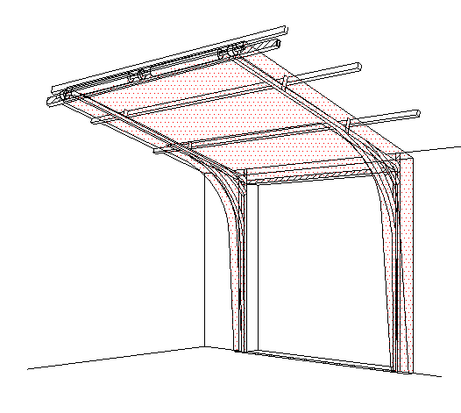
 |  |  |  |  |  |  |  |  |  |  |  |  |  |  |  |  | VEDENÍ POD ÚHLEM PRO NÍZKÝ PŘEKLAD (FLL-CE)
 | Zvol jazyk: |  |  |  |  |  | Šířka otvoru |  | mm
 | Select a language: |  |  |  |  |  |  |  |  |  |  |  |  |  |  |  |  | W max 5000 mm; H max 5000 mm; max. 24 m2
 | Wählen Sie eine Sprache: |  |  | CZ |  |  | Výška otvoru |  | mm |  |  | Prosím, vyplňte pole, která jsou označena barevně!
 | Wybierz język:
 | Sélectionner une langue: |  |  |  |  |  | Ovládání
 | Valige keel
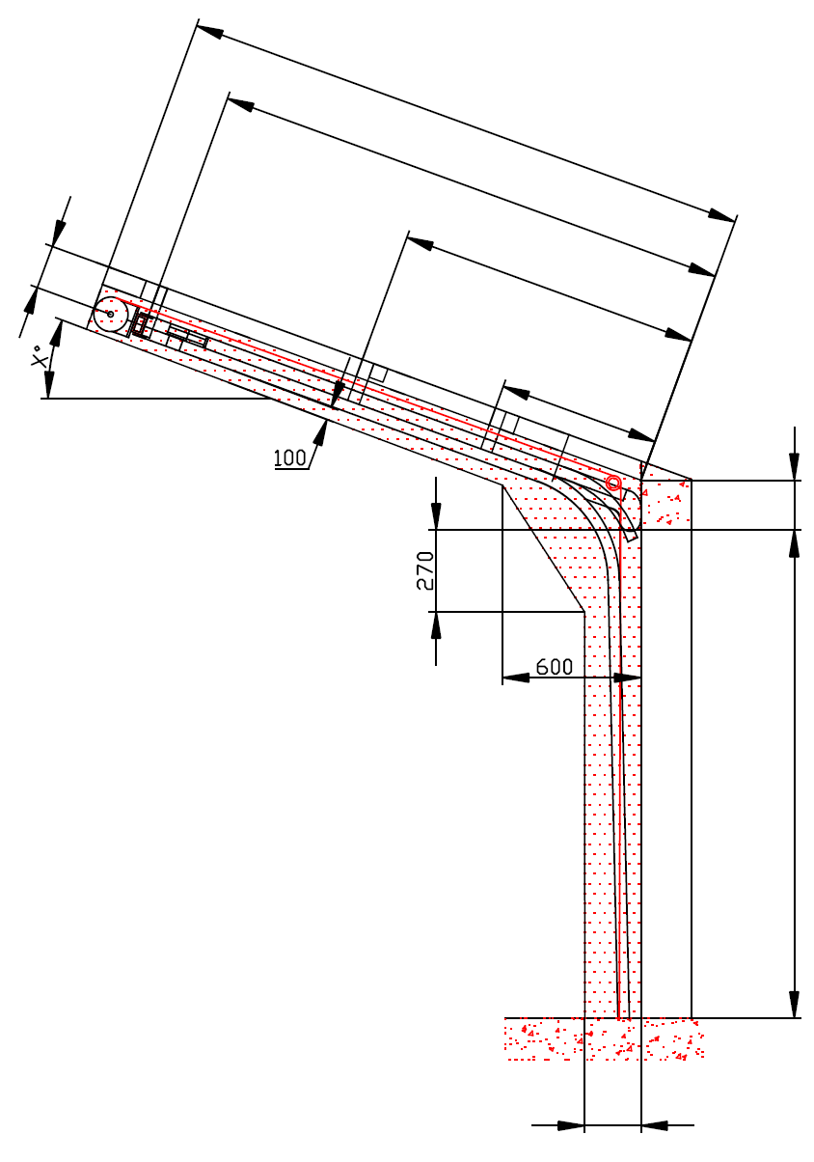
 | Valitse kieli: |  |  |  |  |  | Typ panelu
 | Выберите язык: |  |  |  |  |  |  |  |  |  |  |  |  | ŘEZ A-A
D=
 |  |  | POHLED ZEVNITŘ |  |  |  | Úhel |  |  |  |  |  |  |  | 970
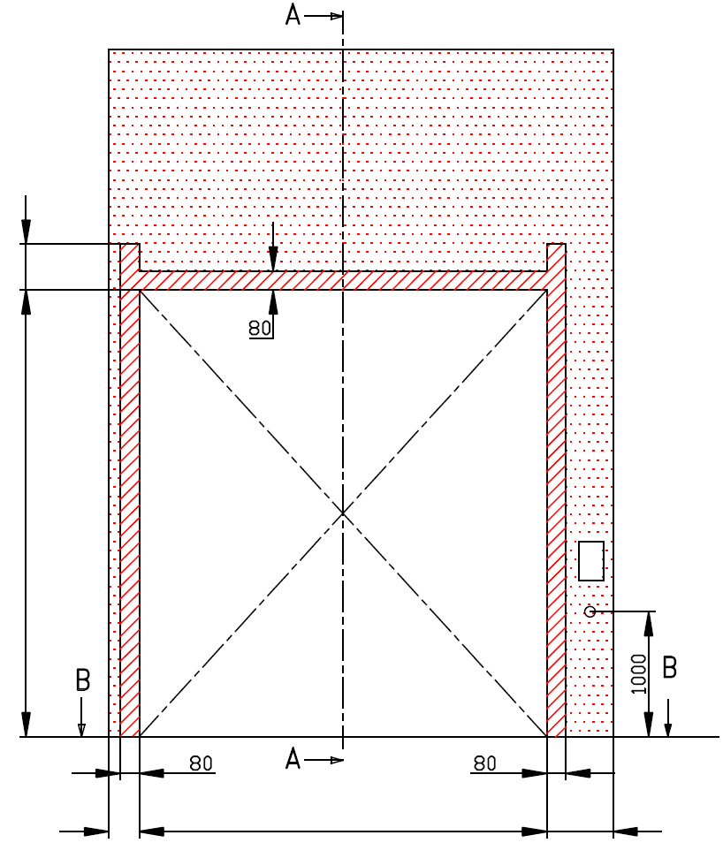
S=
 |  |  |  |  |  |  |  |  |  |  | A=110 |  |  | 740
X=
B
 |  |  |  |  |  |  |  |  |  |  |  |  |  |  | 0
 |  |  |  |  |  |  |  |  |  |  |  |  |  |  | 0
Y=
 | F= 230 |  |  |  |  |  |  |  |  |  |  |  |  |  |  | F=230


*
 |  |  |  |  |  |  | nezbytný boční prostor pro motor nebo řetězový pohon ( L nebo R )
 | H= |  |  |  |  |  |  |  |  |  |  |  |  |  |  |  |  |  | Montáž na cihlové zdivo
 |  |  |  |  |  |  | nezbytný boční prostor pro motor nebo řetězový pohon ( L nebo R ) |  |  |  |  |  |  |  |  | H=
 |  |  |  |  |  |  | montážní plocha pro řídící jednotku motoru, rozměr 250 x 400 mm
 |  |  |  |  |  |  | osa cca 1.400 až 1.500 mm od podlahy

 |  |  |  |  |  |  |  |  |  |  |  |  |  |  |  |  |  |  | Montáž na porobeton
 |  |  |  |  |  |  | zásuvka CEE 16 A, 5P, 400 V, jištěno 6 A (10 A) jističem, proudový chránič I=30 mA

R=
 |  | 150 |  | 0 |  | 150 |  |  |  |  |  |  |  |  | 250 |  |  |  | Montáž na opláštění
L=
W=



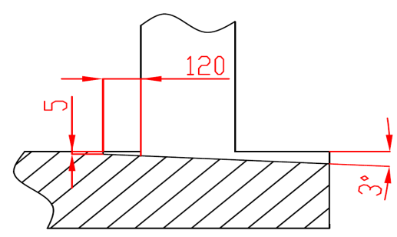
B
 |  |  |  | ŘEZ B-B
 |  |  |  |  |  |  |  |  | sklon podlahy
 |  | 250

L+W+R=
 |  |  |  | 300

 |  |  |  |  |  |  |  |  |  |  |  |  |  |  | NEZBYTNÁ MONTÁŽNÍ PLOCHA |  |  | NEZBYTNÝ VOLNÝ PROSTOR

 |  |  |  |  |  |  |  |  |  |  |  |  |  |  | DODATEČNÉ MONTÁŽNÍ PLOCHY PRO KONZOLY
 | POZNÁMKA:
 | Stěna nad překladem, stěny vedle otvoru a plochy pro montáž konzol musí být rovné a v jedné rovině. |  |  |  |  |  |  |  |  |  |  |  |  |  | PRÁCE, KTERÉ MUSÍ BÝT PROVEDENY ZÁKAZNÍKEM PŘED MONTÁŽÍ, POKUD NEBYLO DOHODNUTO JINAK
 | Otvor musí být svislý a obdélníkový.
 | Podlaha musí být rovná a vodorovná. |  |  |  |  |  |  |  |  |  |  |  |  |  | Konstrukční:
 |  |  |  |  |  |  |  |  |  |  |  |  |  |  | Příprava montážních ploch pro vedení vrat a pro pružiny.
 | Rozměry jsou v mm
 | W = | Šířka otvoru |  |  | Ruční ovládání |  |  |  |  | Volný prostor nad překladem |  |  |  |  | Montáž vodorovného vedení může být max. 1 metr od pevné konstrukce.
 | H = | Výška otvoru |  |  | L/R | Obě strany |  |  | min. 150 | F | 230 |  | 230
 | F = | Volný prostor nad překladem |  |  | D | Hloubka vedení |  | H + 970 |  |  |  |  |  |  | Nezbytné montážní plochy a volný prostor dle nákresu.
 | A= | Osa hřídele nad překladem |  |  | Ovládání elektricky nebo řetězovým převodem |  |  |  |  | Osa hřídele nad překladem |  |  |  |  | Elektrická příprava (pro elektricky ovládaná sekční vrata):
 | L = | Volný prostor vlevo |  |  | L/R | Motor nebo řetěz. př. |  |  | min. 400 | A | 110 |  | 110 |  | Zásuvka CEE 16 A, 5P, 400 V = zásuvka s nulovým a zemnícím vodičem
 | R = | Volný prostor vravo |  |  | D | Hloubka vedení |  | H + 970
 | G= | Úhel sklonu střechy |  |  | Kotvící bod, když je |  | D<3000 |  |  | Kotvící body pro jekl 80x40x2 |  |  |  |  | Sestavil: | Upravil: | Schváleno - datum: | Název souboru: |  | Datum: | Měřítko | Formát:
 | D = | Hloubka vedení |  |  | X | Kotvící bod |  | H |  | S |  | H+740 | 740 |  | K.Luňák | R. Kříž | 2019-09-24 | STP |  | 2019-09-24 | - | A3
 | X = | Kotvící bod č. 1 |  |  | Kotvící bod, když je |  | 3000=<D<4500 |  |  |  |  |  |  |  | http://door-documents.com/en/indy-installation-drawing-fll-ce |  | STAVEBNÍ PŘIPRAVENOST
 | Y = | Kotvící bod č. 2 |  |  | X | Kotvící bod č. 1 |  | H
 | Z = | Variantní montáž pružin |  |  | Y | Kotvící bod č. 2 |  | 1/2 X |  |  |  |  |  |  |  |  | VEDENÍ POD ÚHLEM PRO NÍZKÝ PŘEKLAD (FLL-CE)
 |  |  |  |  | Kotvící bod, když je |  | D>=4500
 |  |  |  |  | X | Kotvící bod č. 1 |  | H
 |  |  |  |  | Y | Kotvící bod č. 2 |  | (X/3)*2 |  |  |  |  |  |  |  |  | VEDENÍ POD ÚHLEM PRO NÍZKÝ PŘEKLAD (FLL-CE) |  |  | Kód: | Verze:
 |  |  |  |  | Y2 | Kotvící bod č. 3 |  | X/3 |  |  |  |  |  |  |  |  |  |  |  | 010-2 | 1939

SW-R
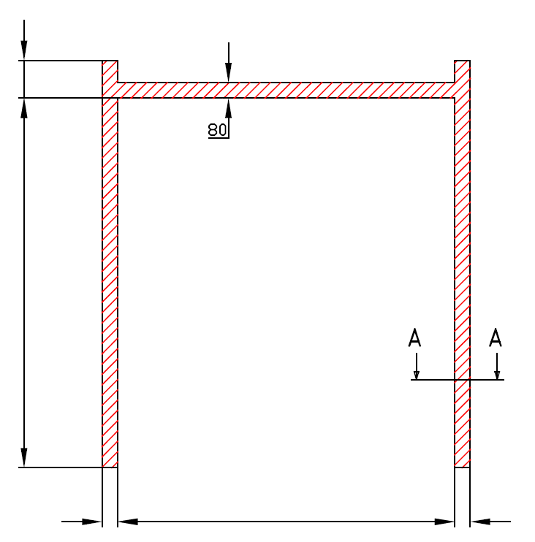

F= 230

H=

 | 80 |  | W= | 0 | 80



 |  | VEDENÍ POD ÚHLEM PRO NÍZKÝ PŘEKLAD (FLL-CE)

 |  | Umístění motoru |  | Na pravé straně

 |  | Sestavil:

 |  | Upravil:

 |  | Datum:

